Voorblad
 | 


URENREGISTRATIE FORMULIER

LEES deze TIPS
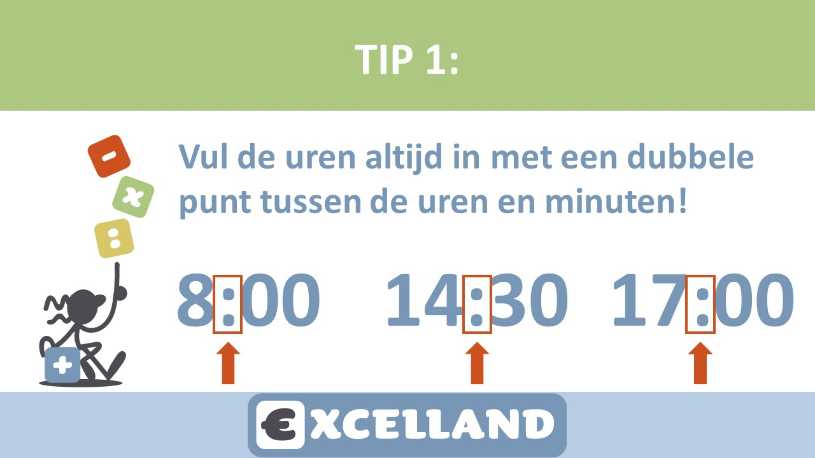










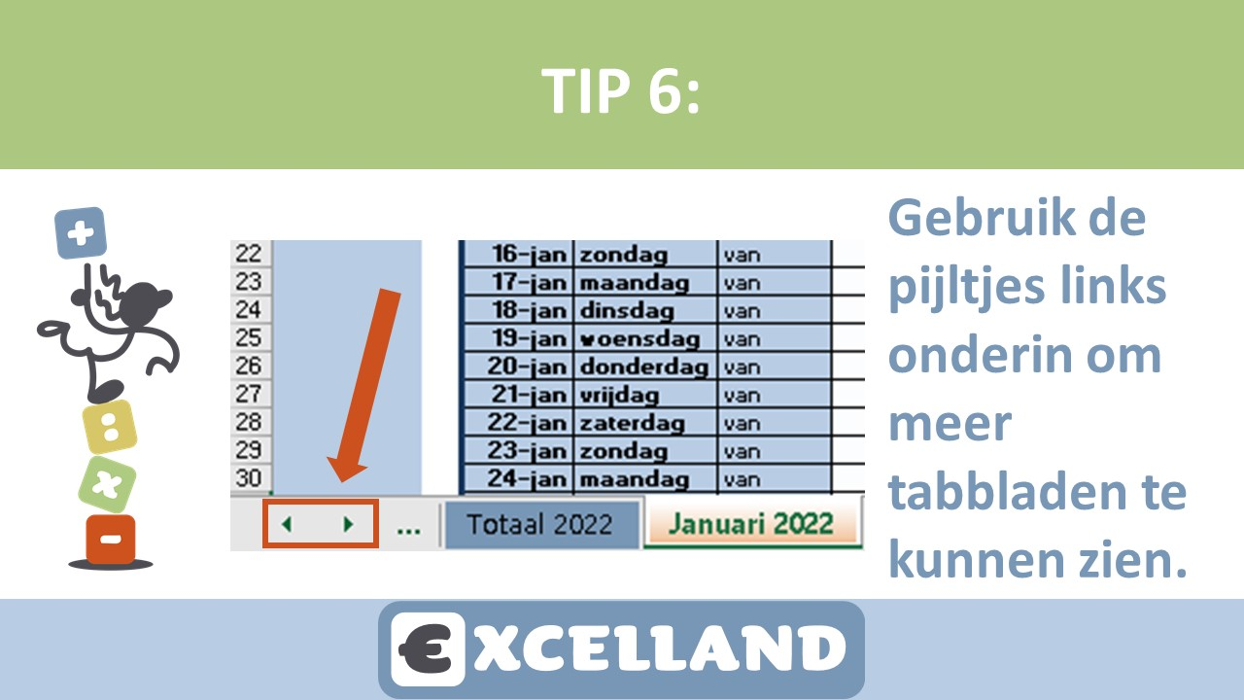



Totaal 2022

TOTAAL AANTAL UREN 2022
Aantal dagen: | 0 | Totaal UREN: | 0:00:00
Bij behaald Urencriterium voor Ondernemersaftrek (1225 uur) kleurt vak hierboven groen.



Help ons helpen en doneer!

